List1
Ověřujeme hypotézu, že ženy v pomáhajících profesích jsou celkově (v důsledku vyšší zátěže péčí o rodinu)
více ohrožené syndromem vyhoření než muži.

Pro ověření hypotézy jsme použili sebeposuzovací dotazník syndromu vyhoření s 10 položkami (otázkami),
na které respondenti odpovídali buď „ano“, nebo „ne“.
Za kladnou odpověď jsme jim přiřadili 1 bod, za zápornou odpověď nulu. Celkově tedy mohl každý respondent dosáhnout 0-10 bodů.

První soubor (muži):
respondent č. | počet bodů (x) | Průměr u mužů (x') | rozdíl od průměru (x-x') | (x-x')2
1. | 4 | 5.5 | -1.5 | 2.25
2. | 7 | 5.5 | 1.5 | 2.25
3. | 5 | 5.5 | -0.5 | 0.25
4. | 5 | 5.5 | -0.5 | 0.25
5. | 8 | 5.5 | 2.5 | 6.25
6. | 6 | 5.5 | 0.5 | 0.25
7. | 8 | 5.5 | 2.5 | 6.25 |  |  | PŘÍKAZY V EXCELU:
8. | 3 | 5.5 | -2.5 | 6.25
9. | 6 | 5.5 | 0.5 | 0.25 |  |  | SOUČET: | "rovná se"SUMA(buňka;buňka)
10. | 3 | 5.5 | -2.5 | 6.25 |  |  | ROZDÍL: | "rovná se buňka-buňka
Součet: | 55 |  | Součet: | 30.5 |  |  | PODÍL: | "rovná se"buňka/buňka
 |  |  |  |  |  |  | MOCNINA: | "rovná se"POWER(buňka;2)
Vzorec pro rozptyl (muži): |  | R1 = součet (x-x')2 | R1 = | 3.05 |  |  | ODMOCNINA: | "rovná se" | ODMOCNINA(buňka)
 |  | N1

Směrodatná odchylka (muži): odmocnina z hodnoty R1 |  |  | SD1 = | 1.75

Druhý soubor (ženy):
respondent č. | počet bodů (x) | Průměr u žen (x') | rozdíl od průměru (x-x') | (x-x')2
1. | 3 | 4.6 | -1.6 | 2.56
2. | 5 | 4.6 | 0.4 | 0.16
3. | 4 | 4.6 | -0.6 | 0.36
4. | 6 | 4.6 | 1.4 | 1.96
5. | 5 | 4.6 | 0.4 | 0.16
6. | 3 | 4.6 | -1.6 | 2.56
7. | 6 | 4.6 | 1.4 | 1.96
8. | 5 | 4.6 | 0.4 | 0.16
9. | 4 | 4.6 | -0.6 | 0.36
10. | 1 | 4.6 | -3.6 | 12.96
11. | 4 | 4.6 | -0.6 | 0.36
12. | 4 | 4.6 | -0.6 | 0.36
13. | 9 | 4.6 | 4.4 | 19.36
14. | 4 | 4.6 | -0.6 | 0.36
15. | 6 | 4.6 | 1.4 | 1.96
Součet: | 69 |  | Součet: | 45.6

Vzorec pro rozptyl (ženy): |  | R2 = součet (x-x')2 | R2 = | 3.04
 |  | N2

Směrodatná odchylka (ženy): odmocnina z hodnoty R2 |  |  | SD2 = | 1.74

DÁLE PROSÍM DOSAĎTE DO VZORCE PRO T-TEST (viz PDF)

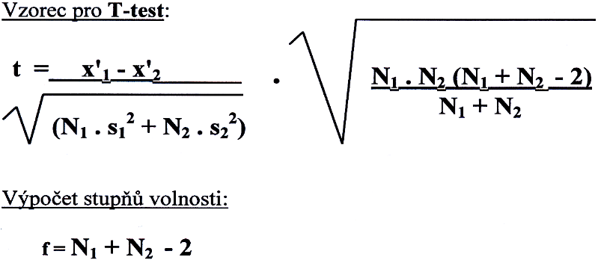
 |  |  |  | první čitatel | 0.9

 |  |  |  | první jmenovatel | 30.5 | 45.6 | 76.1 | 8.72

 |  |  |  | první vzoreček | 0.10

 |  |  |  | druhý čitatel | 3450 |  | 138 | 11.75

 |  |  |  | druhý jmenovatel | 25

 |  |  |  | druhý vzoreček | 11.75

 |  |  |  | t-test = | 1.21

